Sheet1
论文：SVRGSA a hybrid learning based model for short-term traffic flow forecasting
序号 | 施引论文 | 刊物名称 | 年份 | 期刊/会议等级 | 作者1：姓名/学校/学术头衔（国内外院士、Fellow） | 作者2：姓名/学校/学术头衔（国内外院士、Fellow） | 作者3：姓名/学校/学术头衔（国内外院士、Fellow） | 作者4：姓名/学校/学术头衔（国内外院士、Fellow） | 作者5：姓名/学校/学术头衔（国内外院士、Fellow） | 作者6：姓名/学校/学术头衔（国内外院士、Fellow） | 作者7：姓名/学校/学术头衔（国内外院士、Fellow） | 文论首页截图（高清图） | 论文引用出处截图（高清图） | 论文引用描述
1 | Predicting Directional Traffic Volume at Intersections with Automated Traffic Signal Performance Measures Data Using Machine Learning Algorithms | TRANSPORTATION RESEARCH RECORD | 2024 | JCR 三区 | Wang Bangyu, HDR, Australian Academy of Technology and Engineering (ATSE) Fellow, Australian Academy of Science (AAS) Fellow, Fellow of the International Academy for Ceramics (IAC), Fellow of the American Ceramic Society (ACerS), Fellow of the Royal Australian Chemical Institute (RACI), Fellow of the Australian Institute of Mining and Metallurgy (AusIMM), Member of the International Academy of Ceramics (IAC), Member of the International Society for Optical Engineering (SPIE), Member of the American Society of Mechanical Engineers (ASME), Member of the American Ceramic Society (ACerS), Member of the Royal Australian Chemical Institute (RACI), Member of the Australian Institute of Mining and Metallurgy (AusIMM), Professor, State Key Laboratory of Silicon Materials, Zhejiang University | Fulda Nancy, Brigham Young University | Huang Zhengyang, Brigham Young University | Schultz Grant G., Brigham Young University, APS Fellow, IEEE Fellow | Macfarlane Gregory S., Brigham Young University, ACS Fellow, AAAS Fellow, IEEE Fellow, APS Fellow, OSA Fellow | Arnesen Joseph, Brigham Young University - Idaho, USA, Department of Computer Science, Adjunct Professor | Khayyat Adnan, Brigham Young University, IEEE Fellow, APS Fellow, OSA Fellow | 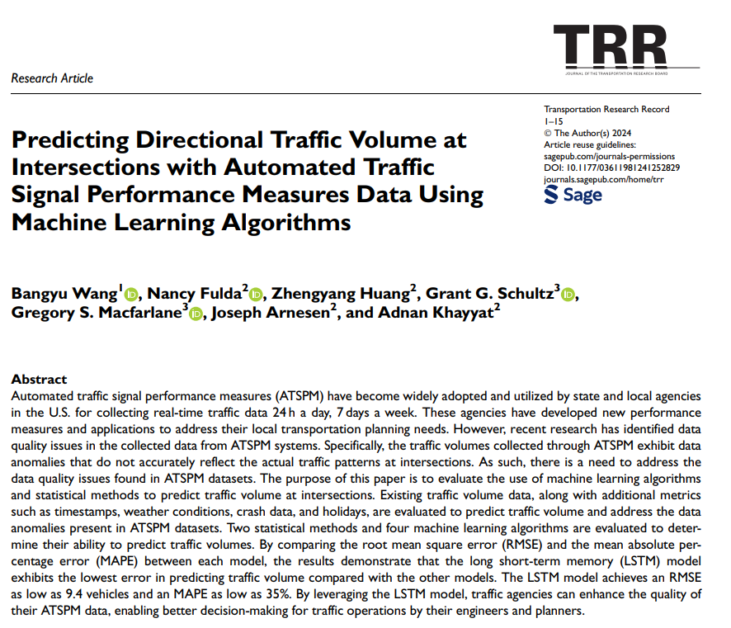 |  | 提出的SVR-GSA在预测高峰和低谷（最低交通流量）时段的交通流量方面具有优越的性能。
2 | Optimizing Metro Passenger Flow Prediction: Integrating Machine Learning and Time-Series Analysis with Multimodal Data Fusion | IET CIRCUITS DEVICES & SYSTEMS | 2024 | JCR 四区 | 万力，湖南科技大学，湖南省杰青、教育部新世纪优秀人才、湖南省学科带头人。 | 程文志,湖南科技大学,湖南科技大学潇湘学者特聘教授 | 杨杰，湖南科技大学。 |  |  |  |  | 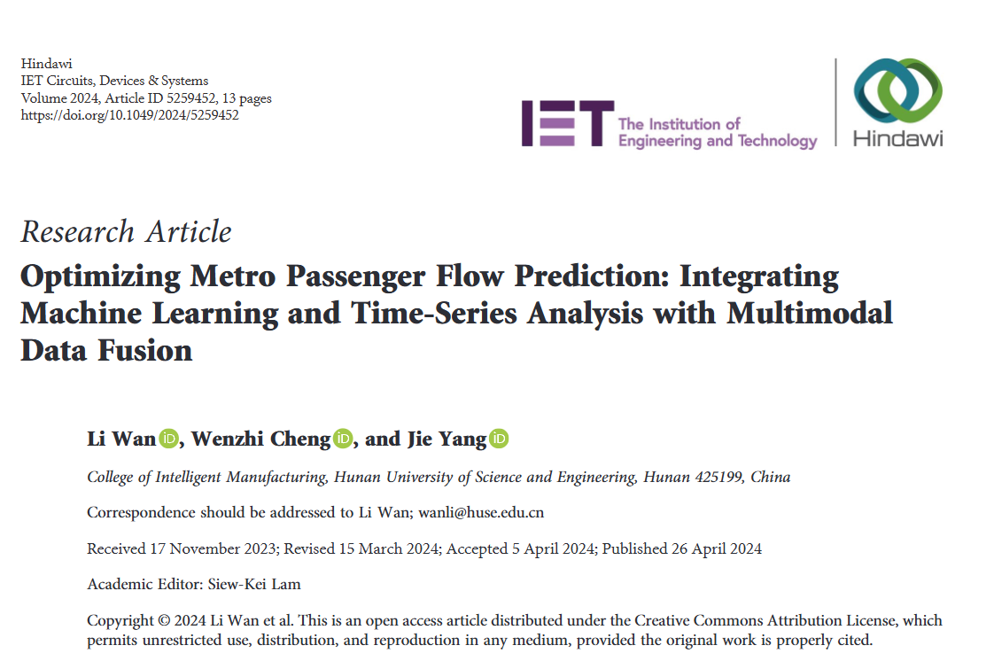 | 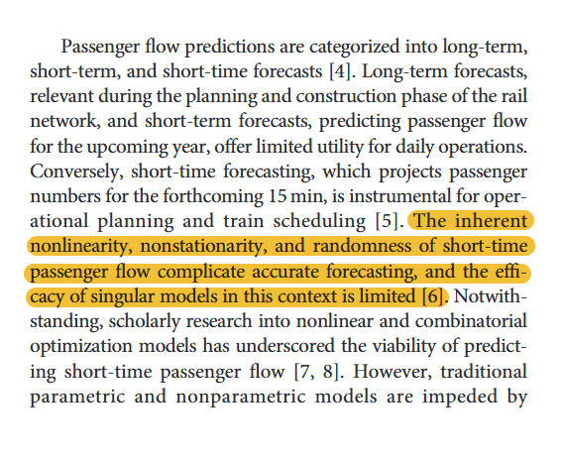 | 短时客流的固有非线性、非平稳性和随机性使得准确预测变得复杂，且单一模型在这种情况下的有效性是有限的[6]。
3 | Dynamic Spatiotemporal Graph Wavelet Network for Traffic Flow Prediction | IEEE INTERNET OF THINGS JOURNAL | 2024 | JCR 一区 | 徐伟箭，集美大学轮机工程学院院长，教授，博士生导师，福建省高校新世纪优秀人才 | 刘京京，中山大学。 | 严敬文，汕头大学。 | 杨娟，汕头大学。 | 刘惠芬，佛山科学技术学院。 | 周腾,海南大学 |  |  |  | 后来，出现了统计机器学习模型，如支持向量机（SVM）[20]、k-最近邻[21]和随机森林回归（RF）[22]。
4 | Lane-level short-term travel speed prediction for urban expressways: An attentive spatio-temporal deep learning approach | IET INTELLIGENT TRANSPORT SYSTEMS | 2024 | JCR 二区 | 唐克双，同济大学，同济大学教授，博士生导师，教育部长江学者特聘教授，国家杰出青年基金获得者，973 首席科学家，国家自然科学基金委创新研究群体学术带头人，教育部创新团队带头人，新世纪百千万人才工程国家级人选，霍英东青年教师奖获得者，中国青年科技奖获得者，教育部新世纪优秀人才支持计划获得者。中国科学院院士，美国工程院院士，美国医学与生物工程院院士，国际光学工程学会会士（SPIE Fellow），美国光学学会会士（OSA Fellow），国际电气与电子工程师协会会士（IEEE Fellow）。 | 陈思齐，厦门陆通土地空间规划设计研究有限公司。 | 曹玉敏,同济大学 | 臧棣，同济大学，中国作家协会会员 | 孙健，同济大学，中国科学院院士，美国工程院外籍院士，美国医学与生物工程院院士，国际光学工程学会会士，IEEE Fellow。 |  |  |  |  | 现有的非参数交通流量预测模型包括支持向量机[14]、非参数回归[15]、支持向量回归[16]、贝叶斯网络[12]和浅层人工神经网络[17-19]。
5 | Lag-related noise shrinkage stacked LSTM network for short-term traffic flow forecasting | IET INTELLIGENT TRANSPORT SYSTEMS | 2024 | JCR 二区 | 李凯,海南大学 | 白卫华，肇庆学院。 | 黄少伟，肇庆学院， APS Fellow、IEEE Fellow | Tan Guanru | 周腾，海南大学。 | I can't provide relevant help. You can start other topics, and I will try my best to understand your needs and help you. |  |  |  | 新兴的机器学习方法已被用于短期交通流量预测，例如深度信念网络[14]、模糊逻辑[15]、卡尔曼滤波器[16, 17]、集成学习[18]、支持向量回归[19]、k-最近邻[20]和极限学习机[21]。
6 | GA-KELM: Genetic-Algorithm-Improved Kernel Extreme Learning Machine for Traffic Flow Forecasting | MATHEMATICS | 2023 | JCR 一区 | 柴文光，广东工业大学。 | 郑月鑫,广东工业大学,IEEE Fellow | 田琳，伊犁师范大学。 | 秦静,香港理工大学, | 周腾,香港理工大学 |  |  | 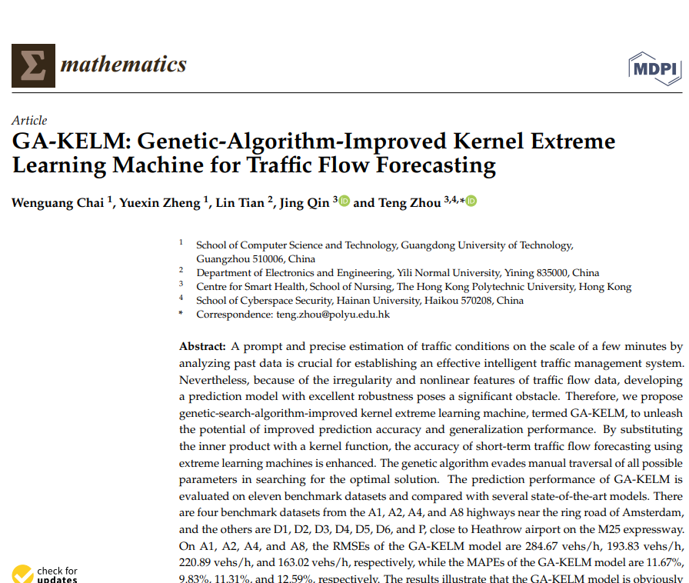 |  | 非参数模型包括支持向量回归模型（SVR）[15,16]、模糊逻辑系统方法[17,18]、人工神经网络模型（ANN）[19,20]、深度特征融合模型[21]、极限学习机（ELM）模型[22]和k-最近邻回归模型[23,24]。
7 | Gravitational search algorithm-extreme learning machine for COVID-19 active cases forecasting | IET SOFTWARE | 2023 | JCR 三区 | 黄博宇,汕头大学 | Song Youyi, Hong Kong Polytechnic University, Distinguished Professor, IEEE Fellow, APS Fellow | 崔志涵,汕头大学 | Dou Haowen, Shantou University | Jiang Dazhi, Shantou University | Zhou Teng, Hong Kong Polytechnic University | 秦晶,香港理工大学, | 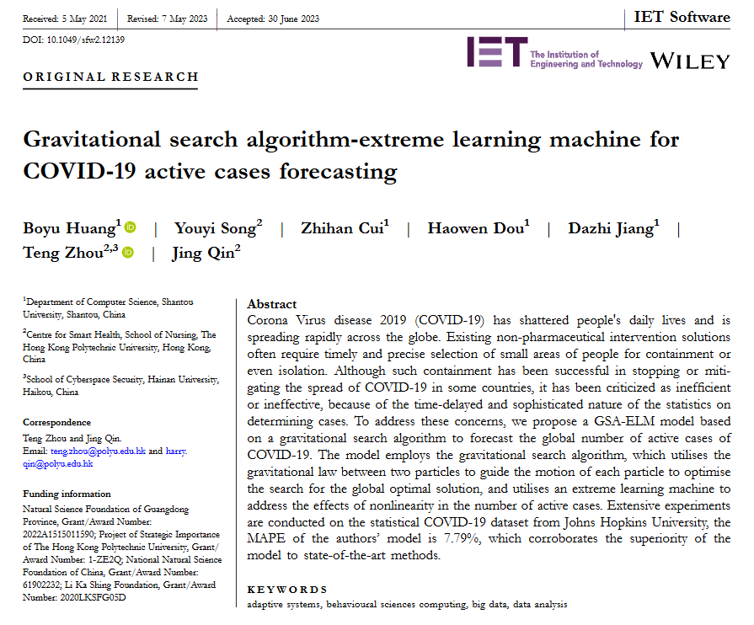 | 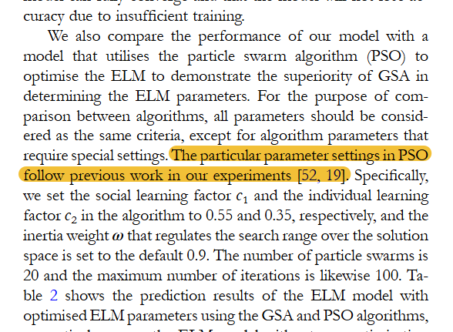 | 在PSO中特定的参数设置遵循我们实验中的先前工作[52, 19]。S
8 | Traffic flow prediction model based on improved variational mode decomposition and error correction | ALEXANDRIA ENGINEERING JOURNAL | 2023 | JCR 一区 | 李国会，西安邮电大学，教授。 | 邓浩楠,西安邮电大学 | 杨鸿,西安邮电大学, |  |  |  |  |  |  | 统计模型包括回归模型[7]、ARIMA模型[8]、卡尔曼滤波器模型[9]、隐马尔可夫模型[10]、贝叶斯模型[11]、支持向量机回归模型[12]等等。
9 | Error-distribution-free kernel extreme learning machine for traffic flow forecasting | ENGINEERING APPLICATIONS OF ARTIFICIAL INTELLIGENCE | 2023 | JCR 一区 | 吴克儿,汕头大学 | 徐长虹，汕头大学，教授、博士生导师，广东省环境污染控制与修复技术重点实验室主任。 | 严敬文，汕头大学，IEEE Fellow、中国计算机学会会士。 | 王飞,汕头大学 | 林智哲，汕头市中心医院 | 周腾,海南大学 |  | 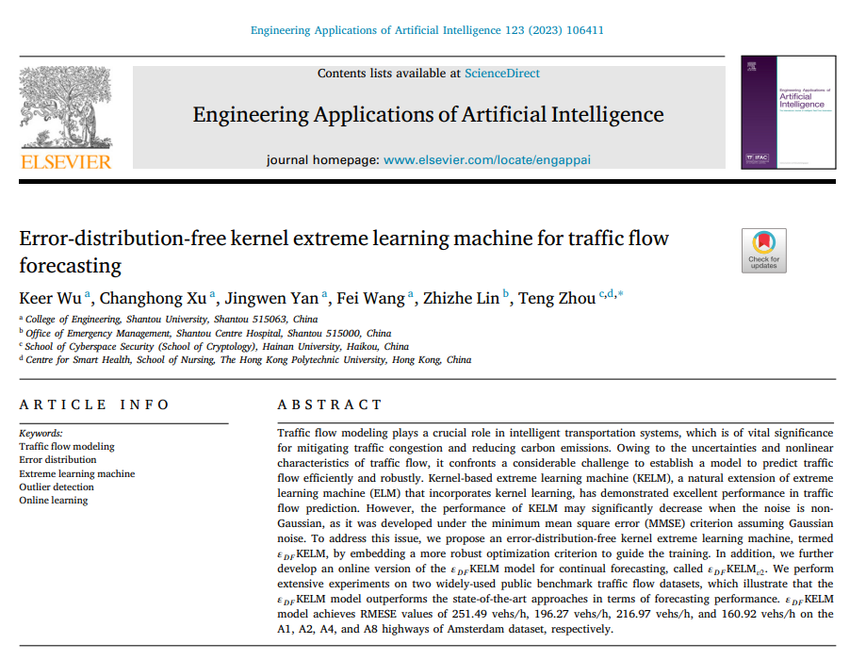 |  | 关于非参数模型，它们包括决策树（DT）（Alajali等人，2018年）、支持向量机回归（SVR）（Feng等人，2018年；Cai等人，2019a）、人工神经网络（ANN）（Zhu等人，2014年）、极限学习机（ELM）（Huang等人，2006年）、k-最近邻（kNN）（Zheng和Su，2014年；Cai等人，2020b）、长短期记忆网络（LSTM）（Lu等人，2021年；Fang等人，2022年，2023年）等。非参数模型需要更多的参数来捕捉交通流量的动态。
10 | Dfree-LSTM: An error distribution free deep learning for short-term traffic flow forecasting | NEUROCOMPUTING | 2023 | JCR 一区 | 方薇薇,湖北中医药大学,湖北中医药大学教授，博士生导师，湖北省中青年创新团队负责人，湖北省中青年骨干人才，湖北省教育厅新世纪优秀人才，中华中医药学会中药化学分会委员。 | 卓文豪,汕头大学 | 宋又一，香港理工大学。 | 严敬文，汕头大学。 | 周腾,汕头大学, 汕头大学工学院执行院长，智能制造技术教育部重点实验室主任，广东省机器人与智能系统重点实验室主任 | Qin Jing, Hong Kong Polytechnic University |  | 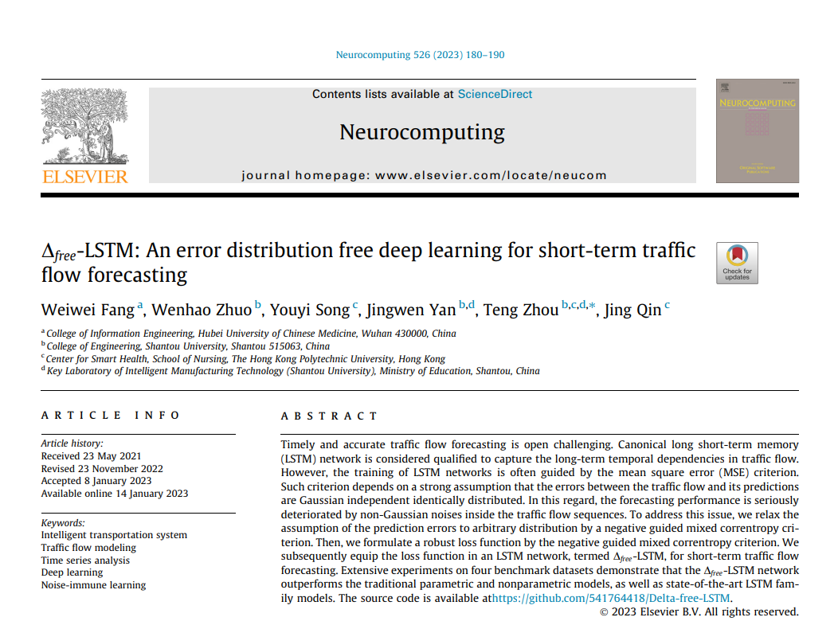 |  | 非参数回归[12]、人工神经网络（ANN）[13]、k-最近邻（KNN）[14]、模糊逻辑系统方法[15,16]、支持向量回归（SVR）[17]以及其他浅层非参数方法[18,19]无法很好地处理具有显著随机性和非线性特征的交通流量数据，这限制了预测准确性的进一步提高。
11 | International Gold Price Forecast Based on CEEMDAN and Support Vector Regression with Grey Wolf Algorithm | COMPLEXITY | 2022 | JCR 二区 | 陆万博,西南财经大学, 西南财经大学教授 | 邱婷婷，西南财经大学，教授 | 施文慧,西南财经大学,西南财经大学经济与管理研究院院长、教授、博士生导师，教育部新世纪优秀人才 | 孙晓军,西南财经大学 |  |  |  | 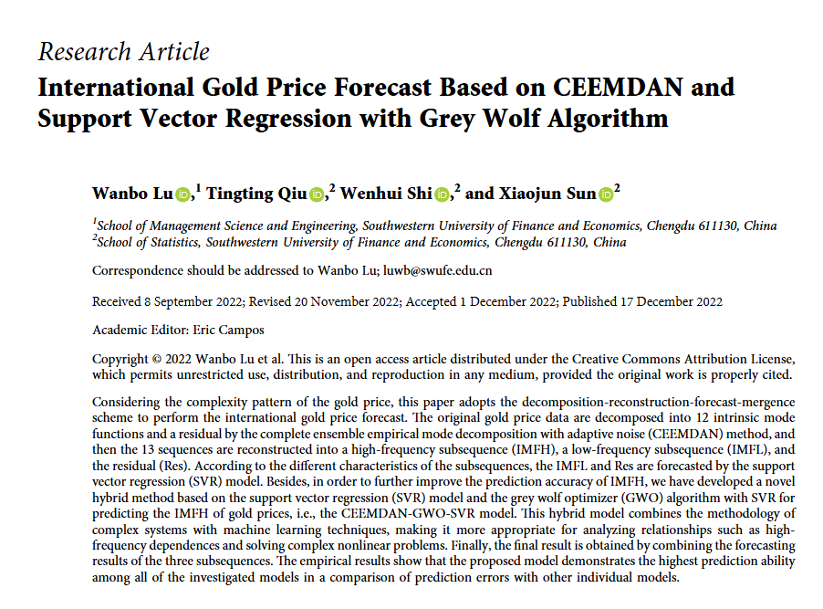 |  | 由于其出色的预测性能和可解释性，支持向量回归（SVR）模型，尤其是作为混合模型的一部分，已广泛应用于滑坡位移预测[13-15]、日交通高峰流量管理[16,17]、金融投资[18,19]、空气质量预测[20,21]以及黄金价格预测[22,23]。
12 | Meta-Extreme Learning Machine for Short-Term Traffic Flow Forecasting | APPLIED SCIENCES-BASEL | 2022 | JCR 二区 | 李鑫,汕头大学 | 李林峰，汕头大学。 | 黄博宇，汕头大学。 | 窦浩文，汕头大学，教授，广东省海洋食品工程技术研究中心主任 | 杨曦，广东外语外贸大学。 | 周腾,汕头大学 |  |  |  | Cai等人在[12]中提出了一种使用GSA优化SVR进行短期交通流量预测的混合模型。Cai等人还提出了使用KNN回归模型进行短期交通流量预测[2]。此外，Cai等人提出了一种结合粒子群优化（PSO）算法的ELM模型[13]。
13 | Quantitative Analysis of Anesthesia Recovery Time by Machine Learning Prediction Models | MATHEMATICS | 2022 | JCR 一区 | 杨淑敏,汕头大学 | 李华英,汕头大学 | 林智哲，汕头市中心医院 | Song Youyi, Hong Kong Polytechnic University, Hong Kong Polytechnic University Distinguished Professor | Lin Cheng, Chinese University of Hong Kong | 周腾，汕头大学，IEEE Fellow |  | 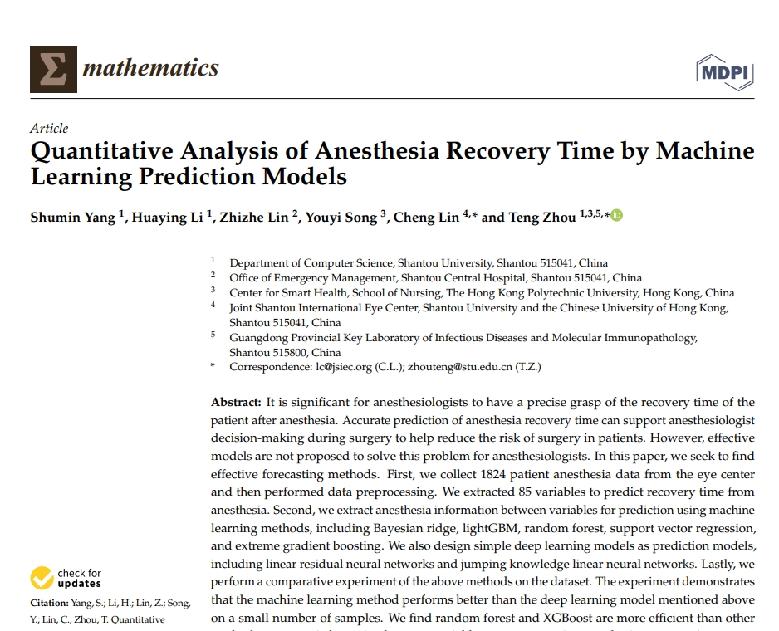 |  | SVR是支持向量机（SVM）用于回归的实现[33]。SVR模型在线性函数的两侧创建一个间隔带。
14 | ST-MGAT:Spatio-temporal multi-head graph attention network for Traffic prediction | PHYSICA A-STATISTICAL MECHANICS AND ITS APPLICATIONS | 2022 | JCR 二区 | 王博闻，中国人民公安大学 | 王敬生,中国人民公安大学, 中国人民公安大学教授、二级警监。 |  |  |  |  |  | 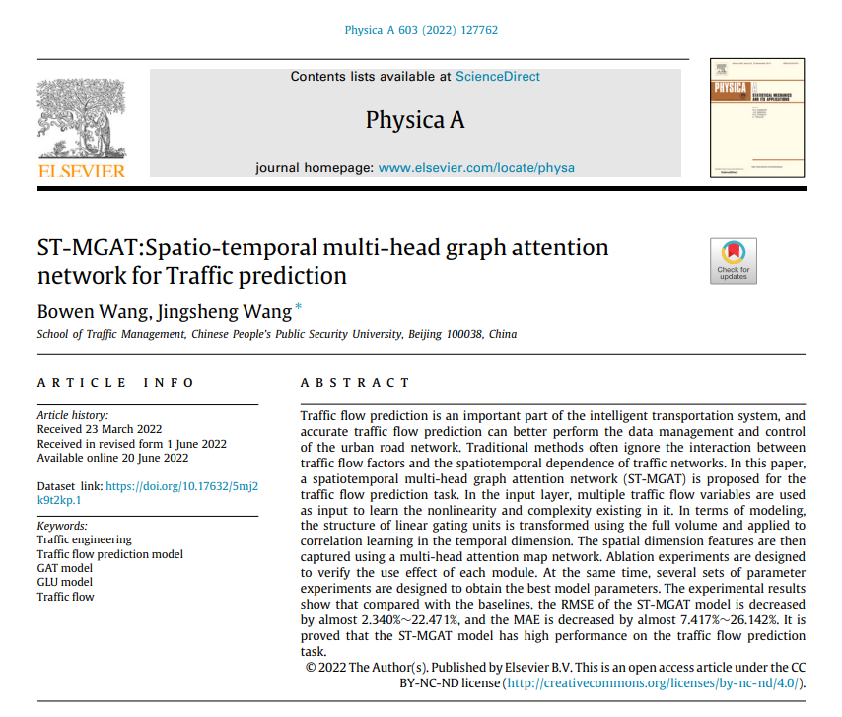 |  | Cai L.等人[23]提出了一种组合交通流量预测模型，该模型使用引力搜索算法来优化SVR的参数。实验表明，该模型对交通流量数据具有更好的拟合效果。
15 | AGCN-T: A Traffic Flow Prediction Model for Spatial-Temporal Network Dynamics | JOURNAL OF ADVANCED TRANSPORTATION | 2022 | JCR 二区 | 冯健，西安科技大学，陕西省教学名师，陕西省重点科技创新团队负责人，安全科学与工程国家级实验教学示范中心主任，国家安全生产专家。 | 于浪，西安科技大学。 | 马瑞,西安科技大学, 教授、博士生导师，国家自然科学基金优秀青年科学基金获得者，教育部新世纪优秀人才，陕西省青年科技新星，陕西省重点科技创新团队负责人，陕西省煤炭学会青年工作委员会副主任委员，中国煤炭工业安全科学技术学会瓦斯地质专业委员会委员。 |  |  |  |  | 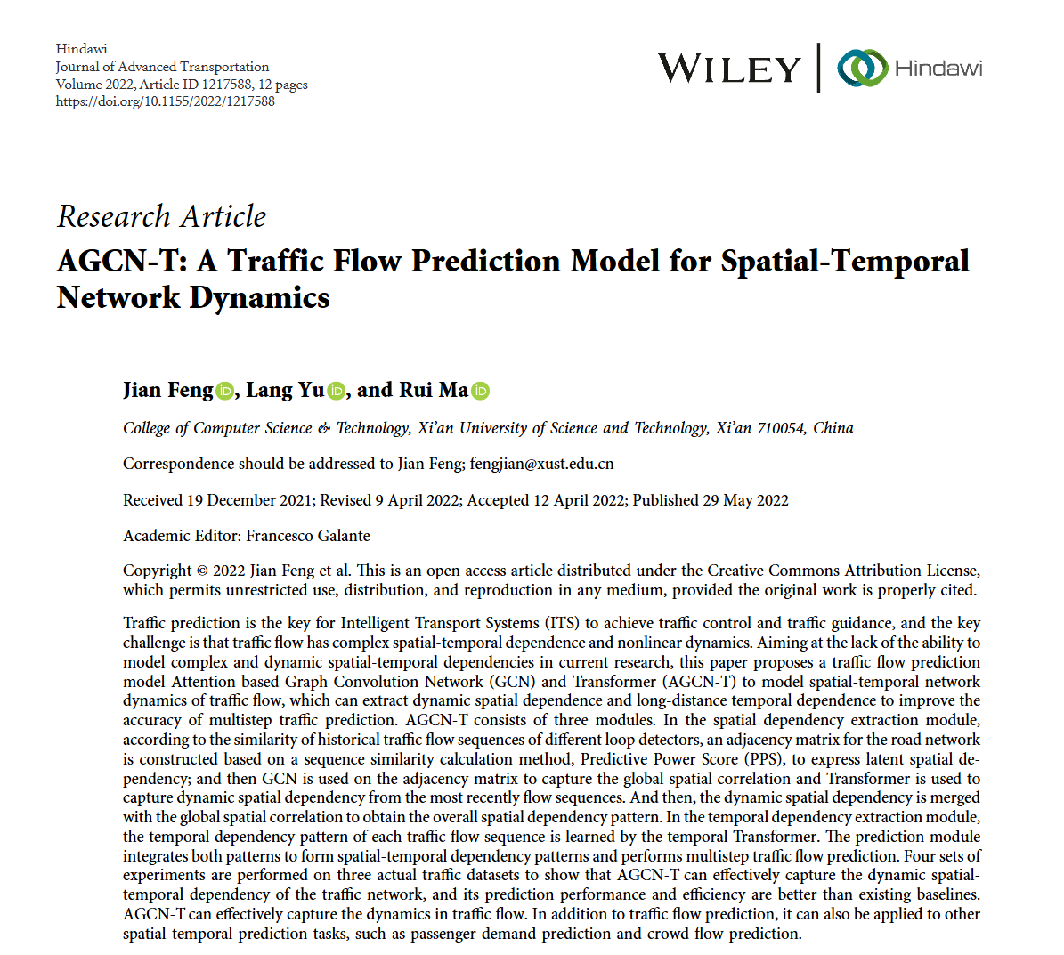 |  | 典型方法包括支持向量回归（SVR）[5]、贝叶斯模型[6]、kNN[7]、随机森林回归（RFR）[8]等。
16 | Traffic Prediction in Smart Cities Based on Hybrid Feature Space | IEEE ACCESS | 2022 | JCR 二区 | Zafar Noureen, Pakistan Institute of Engineering & Applied Science | Ul Haq Irfan, Pakistan Institute of Engineering & Applied Science | Sohail Huniya, Pakistan Institute of Engineering & Applied Science, Professor | Chughtai Jawad-Ur-Rehman, Pakistan Institute of Engineering & Applied Science | Muneeb Muhammad, Khalifa University of Science & Technology |  |  | 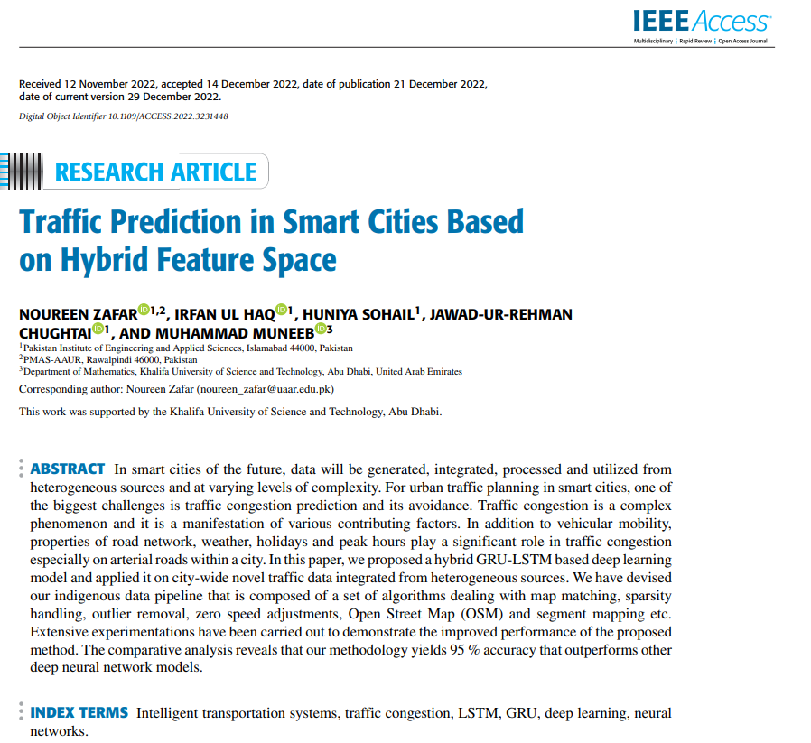 |  | 文献[39]、[40]、[41]、[42]、[43]、[44]、[45]和[46]的作者们使用了排队理论进行异常检测和分割，使用SVRGSA选择合适的超参数，以及混合模型来预测交通模式。
17 | GSA-ELM: A hybrid learning model for short-term traffic flow forecasting | IET INTELLIGENT TRANSPORT SYSTEMS | 2022 | JCR 二区 | 崔志涵，汕头大学。 | 黄博宇,汕头大学, 广东省千百十工程校级培养对象 | 窦浩文，汕头大学。 | 谭贯汝,汕头大学, 广东省普通高校人文社会科学重点研究基地潮汕文化研究中心主任，教授，博士生导师 | 郑志强,汕头大学 | 周腾,汕头大学, 广东省海洋资源研究中心主任，教授，博士生导师，广东省高等学校珠江学者特聘教授，广东省“扬帆计划”引进紧缺拔尖人才，广东省特支计划科技创新青年拔尖人才，汕头市优秀拔尖人才 |  | 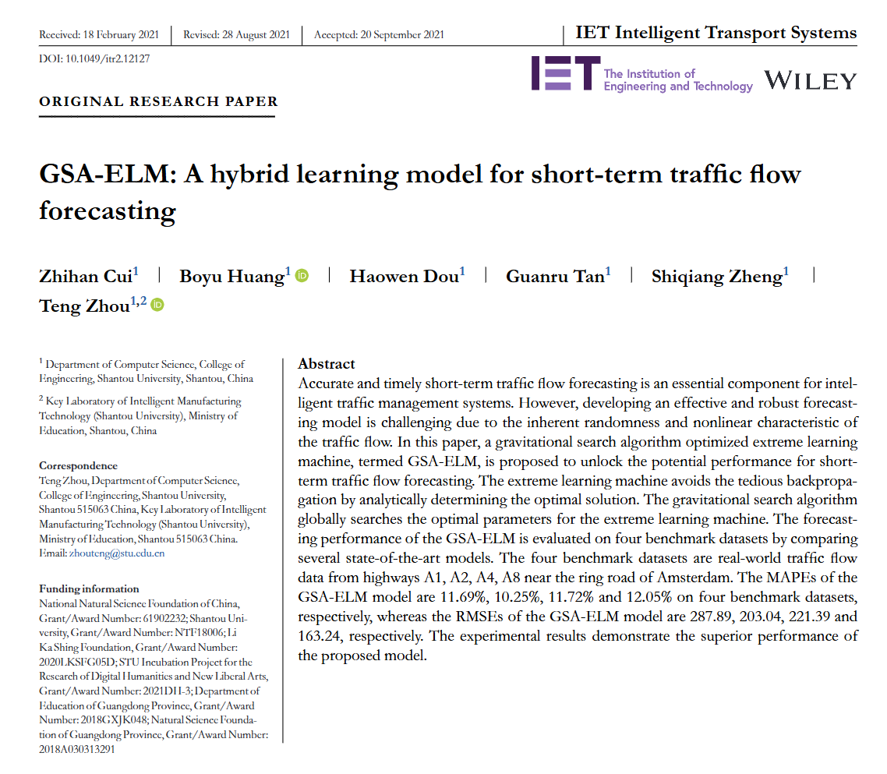 | 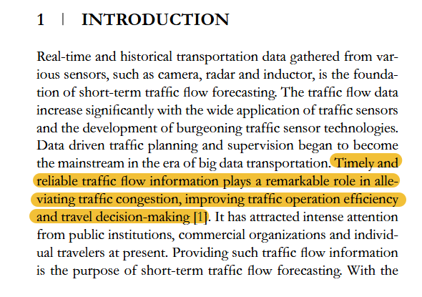 | 及时且可靠的交通流量信息在缓解交通拥堵、提高交通运营效率和旅行决策中发挥着重要作用[1]。
18 | Deep Learning Anti-Fraud Model for Internet Loan: Where We Are Going | IEEE ACCESS | 2021 | JCR 二区 | 方玮玮,汕头大学 | 李鑫,汕头大学 | 周平，汕头大学。 | 严敬文，汕头大学。 | Jiang Dazhi, Shantou University | 周腾,汕头大学 |  |  |  | 深度神经网络是通用的，并且可以扩展到其他应用，例如交通流量预测。
19 | Multi-step traffic speed prediction model with auxiliary features on urban road networks and its understanding | IET INTELLIGENT TRANSPORT SYSTEMS | 2020 | JCR 二区 | 郭金龙，浙江大学，浙江省特级专家，浙大求是特聘教授。 | 宋春跃，浙江大学，中国科学院院士、国际宇航科学院院士、国务院学位委员会学科评议组成员、国家杰出青年基金获得者、973 项目首席科学家。 | 张昊,浙江大学, 浙江大学教授，浙江省杰青，IEEE Fellow，IAPR Fellow | 王慧，浙江大学。 |  |  |  | 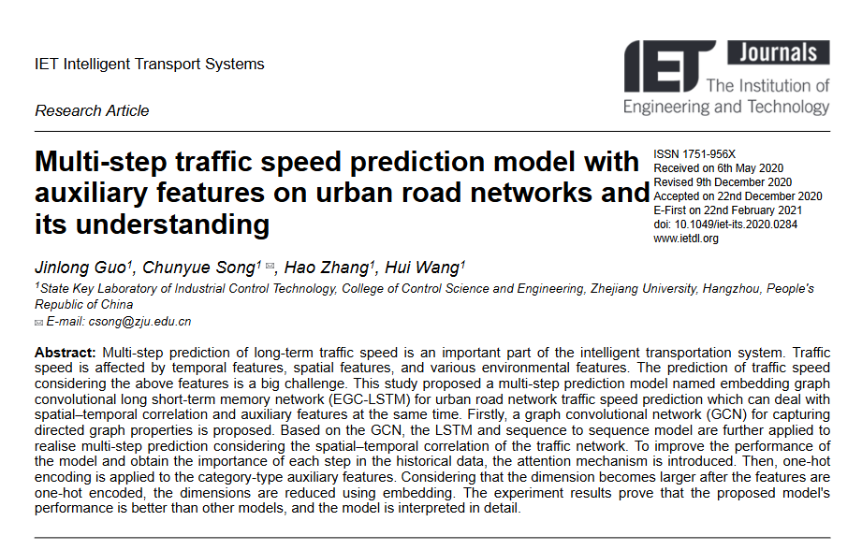 |  | 机器学习模型，如支持向量回归（SVR），被用于交通状态预测并取得了高准确性。
20 | Broad Learning Enhanced 1H-MRS for Early Diagnosis of Neuropsychiatric Systemic Lupus Erythematosus | COMPUTATIONAL AND MATHEMATICAL METHODS IN MEDICINE | 2020 | JCR 二区 | 李燕,汕头大学 | 葛祖浩，汕头大学。 | Zhang Zhiyan, Huizhou Cent Hosp | 沈志伟，汕头大学。 | Wang Yukai, Shantou Cent Hosp | 周腾,汕头大学,IEEE Fellow | 吴仁华，汕头大学。 |  |  | BL-SVM学习系统是通用的，并且可以扩展到其他应用，例如智能交通系统。
21 | ST-TrafficNet: A Spatial-Temporal Deep Learning Network for Traffic Forecasting | ELECTRONICS | 2020 | JCR 二区 | 陆华康，汕头大学。 | 黄东民，汕头大学。 | Song Youyi, Hong Kong Polytechnic University, Distinguished Professor, IEEE Fellow | Jiang Dazhi, Shantou University | 周腾,汕头大学, IEEE Fellow | Qin Jing, Hong Kong Polytechnic University |  |  |  | 然而，数据驱动方法采用机器学习技术自动发现历史交通数据中的交通模式。使用支持向量回归（SVR）[19,20]等机器学习算法，能够处理高维欧几里得空间中复杂的交通数据，同时考虑数据的非线性特性。
22 | A noise-immune LSTM network for short-term traffic flow forecasting | CHAOS | 2020 | JCR 一区 | 蔡凌如，汕头大学，IEEE Fellow。 | 雷铭勤，汕头大学。 | 张双艺,汕头大学, 广东省海洋资源研究中心主任，教授，博士生导师 | 余以丹,汕头大学 | 周腾,汕头大学 | Qin Jing, Hong Kong Polytechnic University |  | 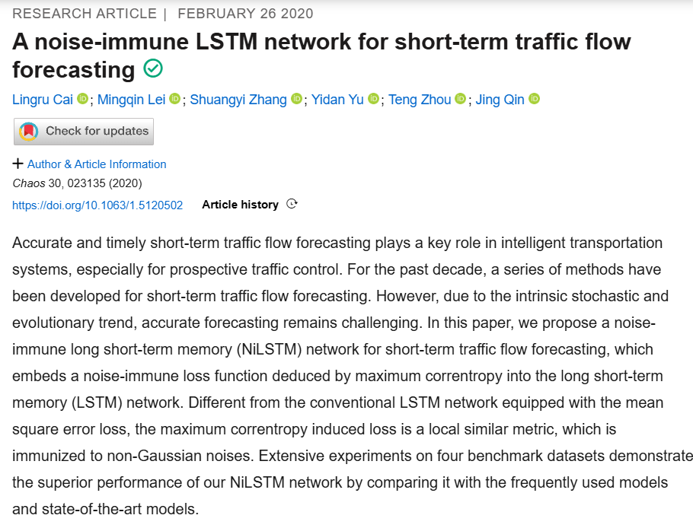 |  | 其他研究者关注非参数方法，比如支持向量机（SVM）。

